Sheet1
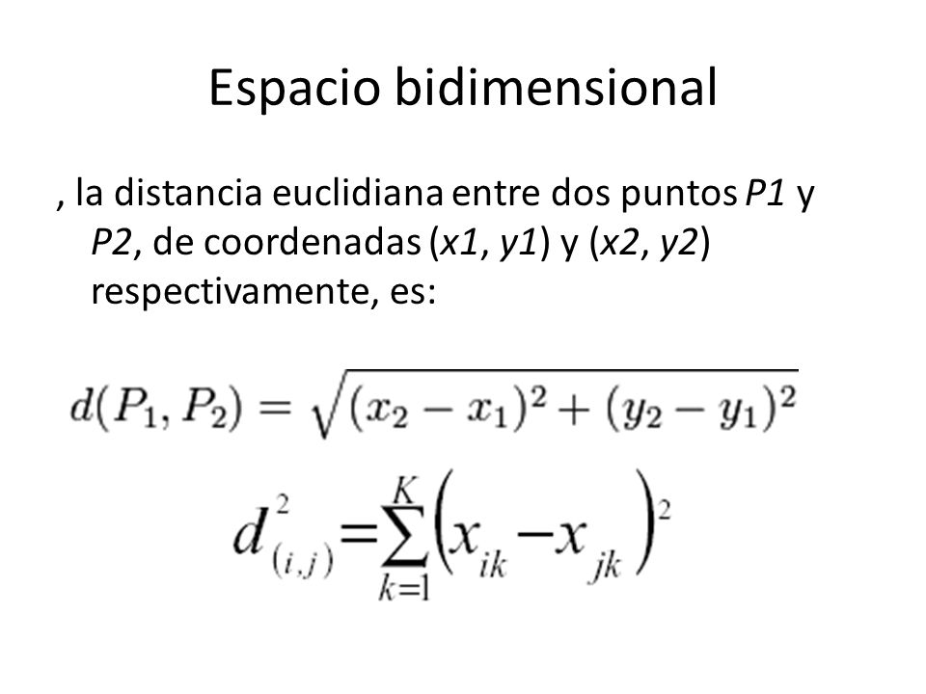
i | x1 | X2 | y | Distancia Ecludiana entre nuevo punto e in | Clase | K = 3 | K = 5
i1 | 1 | 2 | 0 | 2.7
i2 | 2 | 3 | 0 | 1.9723082923 | 0
i3 | 3 | 1 | 0 | 1.2206555616 | 0
i4 | 6 | 5 | 1 | 3.7802116343
i5 | 7 | 8 | 1 | 6.8476273263
i6 | 8 | 6 | 1 | 5.872818744
i7 | 1.5 | 2.5 | 0 | 2.2561028345
i8 | 2.5 | 3.5 | 0 | 1.9209372712
i9 | 3.5 | 1.5 | 0 | 0.53851648071 | 0
i10 | 6.5 | 5.5 | 1 | 4.4821869662
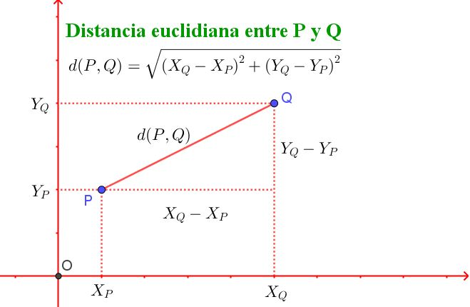
i11 | 7.5 | 8.5 | 1 | 7.5292761936
i12 | 8.5 | 6.5 | 1 | 6.5795136598
i13 | 1.2 | 2.2 | 0 | 2.5079872408
i14 | 2.2 | 3.2 | 0 | 1.9209372712 | 0
i15 | 3.2 | 1.2 | 0 | 0.94339811321 | 0
 |  |  |  |  | Clase | Total
 |  |  |  |  | 0 | 3
Nuevo Punto | 3.7 | 2 | 0 |  | 1 | 0

